세계시민의식 A
요인분석
FACTOR
/VARIABLES A_1 A_2 A_3 A_4 A_5 A_6 A_7 A_8 A_9 A_10 A_11 A_12 A_13 A_14 A_15 A_16 A_17 A_18 A_19 A_20 A_21 A_22 A_23 A_24 A_25
/MISSING LISTWISE
/ANALYSIS A_1 A_2 A_3 A_4 A_5 A_6 A_7 A_8 A_9 A_10 A_11 A_12 A_13 A_14 A_15 A_16 A_17 A_18 A_19 A_20 A_21 A_22 A_23 A_24 A_25
/PRINT INITIAL EXTRACTION ROTATION
/FORMAT SORT
/PLOT EIGEN
/CRITERIA MINEIGEN(1) ITERATE(25)
/EXTRACTION PC
/CRITERIA ITERATE(25)
/ROTATION VARIMAX
/METHOD=CORRELATION.

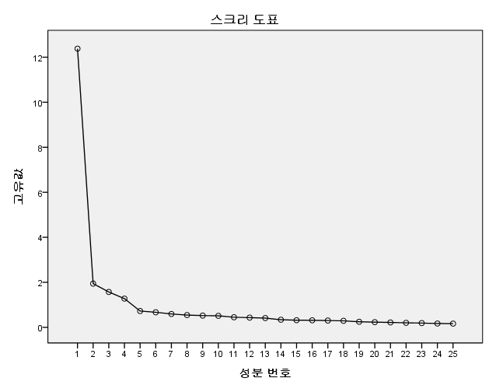
공통성 |  |  | 설명된 총분산 |  |  |  |  |  |  |  |  |  | 회전된 성분행렬a
 | 초기 | 추출 | 성분 | 초기 고유값 |  |  | 추출 제곱합 적재값 |  |  | 회전 제곱합 적재값 |  |  |  | 성분
A_1 | 1.000 | 0.638 |  | 합계 | % 분산 | % 누적 | 합계 | % 분산 | % 누적 | 합계 | % 분산 | % 누적 |  | 1 | 2 | 3 | 4
A_2 | 1.000 | 0.707 | 1 | 12.380 | 49.522 | 49.522 | 12.380 | 49.522 | 49.522 | 5.687 | 22.748 | 22.748 | A_15 | 0.788 | 0.144 | 0.254 | 0.133
A_3 | 1.000 | 0.650 | 2 | 1.943 | 7.771 | 57.293 | 1.943 | 7.771 | 57.293 | 4.759 | 19.036 | 41.784 | A_19 | 0.775 | 0.187 | 0.147 | 0.206
A_4 | 1.000 | 0.767 | 3 | 1.570 | 6.282 | 63.574 | 1.570 | 6.282 | 63.574 | 3.882 | 15.530 | 57.314 | A_20 | 0.747 | 0.292 | 0.097 | 0.206
A_5 | 1.000 | 0.643 | 4 | 1.275 | 5.098 | 68.673 | 1.275 | 5.098 | 68.673 | 2.840 | 11.359 | 68.673 | A_14 | 0.745 | 0.131 | 0.338 | 0.184
A_6 | 1.000 | 0.636 | 5 | 0.725 | 2.901 | 71.574 |  |  |  |  |  |  | A_17 | 0.701 | 0.317 | 0.167 | 0.092
A_7 | 1.000 | 0.657 | 6 | 0.669 | 2.675 | 74.249 |  |  |  |  |  |  | A_18 | 0.676 | 0.361 | 0.217 | 0.194
A_8 | 1.000 | 0.750 | 7 | 0.593 | 2.373 | 76.622 |  |  |  |  |  |  | A_16 | 0.676 | 0.325 | 0.336 | 0.170
A_9 | 1.000 | 0.754 | 8 | 0.545 | 2.179 | 78.801 |  |  |  |  |  |  | A_13 | 0.648 | 0.224 | 0.307 | 0.272
A_10 | 1.000 | 0.745 | 9 | 0.522 | 2.087 | 80.888 |  |  |  |  |  |  | A_21 | 0.579 | 0.303 | 0.151 | 0.252
A_11 | 1.000 | 0.708 | 10 | 0.511 | 2.045 | 82.933 |  |  |  |  |  |  | A_8 | 0.175 | 0.798 | 0.224 | 0.177
A_12 | 1.000 | 0.702 | 11 | 0.449 | 1.794 | 84.728 |  |  |  |  |  |  | A_9 | 0.303 | 0.768 | 0.245 | 0.116
A_13 | 1.000 | 0.638 | 12 | 0.431 | 1.723 | 86.451 |  |  |  |  |  |  | A_11 | 0.301 | 0.755 | 0.205 | 0.073
A_14 | 1.000 | 0.721 | 13 | 0.413 | 1.650 | 88.101 |  |  |  |  |  |  | A_10 | 0.325 | 0.733 | 0.281 | 0.152
A_15 | 1.000 | 0.724 | 14 | 0.337 | 1.348 | 89.449 |  |  |  |  |  |  | A_12 | 0.415 | 0.661 | 0.228 | 0.202
A_16 | 1.000 | 0.705 | 15 | 0.317 | 1.268 | 90.717 |  |  |  |  |  |  | A_7 | 0.217 | 0.605 | 0.455 | 0.192
A_17 | 1.000 | 0.629 | 16 | 0.313 | 1.252 | 91.969 |  |  |  |  |  |  | A_6 | 0.207 | 0.586 | 0.434 | 0.248
A_18 | 1.000 | 0.673 | 17 | 0.301 | 1.206 | 93.175 |  |  |  |  |  |  | A_4 | 0.308 | 0.194 | 0.795 | 0.053
A_19 | 1.000 | 0.700 | 18 | 0.288 | 1.153 | 94.327 |  |  |  |  |  |  | A_2 | 0.112 | 0.279 | 0.776 | 0.119
A_20 | 1.000 | 0.696 | 19 | 0.246 | 0.984 | 95.311 |  |  |  |  |  |  | A_1 | 0.238 | 0.192 | 0.725 | 0.138
A_21 | 1.000 | 0.513 | 20 | 0.231 | 0.922 | 96.234 |  |  |  |  |  |  | A_5 | 0.236 | 0.363 | 0.661 | 0.139
A_22 | 1.000 | 0.724 | 21 | 0.218 | 0.873 | 97.107 |  |  |  |  |  |  | A_3 | 0.378 | 0.273 | 0.651 | 0.096
A_23 | 1.000 | 0.778 | 22 | 0.200 | 0.802 | 97.909 |  |  |  |  |  |  | A_24 | 0.149 | 0.183 | 0.117 | 0.843
A_24 | 1.000 | 0.779 | 23 | 0.188 | 0.753 | 98.662 |  |  |  |  |  |  | A_23 | 0.250 | 0.151 | 0.121 | 0.824
A_25 | 1.000 | 0.531 | 24 | 0.170 | 0.680 | 99.342 |  |  |  |  |  |  | A_22 | 0.305 | 0.127 | 0.118 | 0.775
 |  |  | 25 | 0.164 | 0.658 | 100.000 |  |  |  |  |  |  | A_25 | 0.262 | 0.459 | 0.163 | 0.474

 | 신뢰도 통계량
A1 | Cronbach의 알파 | 항목 수
 | 0.924 | 9

A2 | 신뢰도 통계량
 | Cronbach의 알파 | 항목 수
 | 0.918 | 7

A3 | 신뢰도 통계량
 | Cronbach의 알파 | 항목 수
 | 0.870 | 5

A3 | 신뢰도 통계량
 | Cronbach의 알파 | 항목 수
 | 0.828 | 4

다문화에 대한 태도 B
요인분석
FACTOR
/VARIABLES B_1 B_2 B_3 B_4 B_5 B_6 B_7 B_8 B_9 B_10 B_11 B_12 B_13 B_14 B_15 B_16 B_17 B_18 B_19 B_20 B_21 B_22 B_23 B_24 B_25 B_26 B_27 B_28
/MISSING LISTWISE
/ANALYSIS B_1 B_2 B_3 B_4 B_5 B_6 B_7 B_8 B_9 B_10 B_11 B_12 B_13 B_14 B_15 B_16 B_17 B_18 B_19 B_20 B_21 B_22 B_23 B_24 B_25 B_26 B_27 B_28
/PRINT INITIAL EXTRACTION ROTATION
/FORMAT SORT
/PLOT EIGEN
/CRITERIA MINEIGEN(1) ITERATE(25)
/EXTRACTION PC
/CRITERIA ITERATE(25)
/ROTATION VARIMAX
/METHOD=CORRELATION.

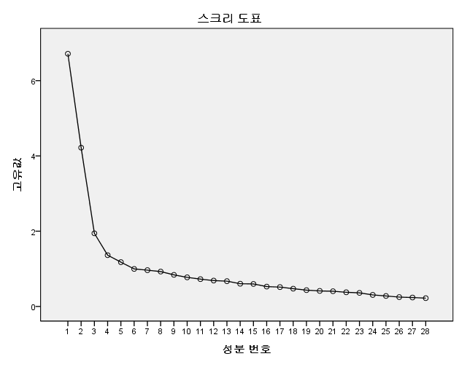
공통성 |  |  | 공통성 |  |  | 설명된 총분산 |  |  |  |  |  |  |  |  |  | 회전된 성분행렬a
 | 초기 | 추출 |  | 초기 | 추출 | 성분 | 초기 고유값 |  |  | 추출 제곱합 적재값 |  |  | 회전 제곱합 적재값 |  |  |  | 성분
B_1 | 1.000 | 0.455 | B_1 | 1.000 | 0.470 |  | 합계 | % 분산 | % 누적 | 합계 | % 분산 | % 누적 | 합계 | % 분산 | % 누적 |  | 1 | 2 | 3 | 4 | 5
B_2 | 1.000 | 0.563 | B_2 | 1.000 | 0.554 | 1 | 6.543 | 25.164 | 25.164 | 6.543 | 25.164 | 25.164 | 4.333 | 16.665 | 16.665 | B_21 | 0.745 | 0.085 | 0.014 | 0.027 | 0.204
B_3 | 1.000 | 0.604 | B_3 | 1.000 | 0.587 | 2 | 3.995 | 15.366 | 40.529 | 3.995 | 15.366 | 40.529 | 2.815 | 10.827 | 27.492 | B_18 | 0.724 | 0.010 | -0.026 | 0.225 | 0.118
B_4 | 1.000 | 0.515 | B_4 | 1.000 | 0.511 | 3 | 1.840 | 7.079 | 47.608 | 1.840 | 7.079 | 47.608 | 2.758 | 10.607 | 38.099 | B_24 | 0.713 | -0.051 | 0.102 | 0.374 | -0.054
B_5 | 1.000 | 0.625 | B_5 | 1.000 | 0.633 | 4 | 1.374 | 5.286 | 52.894 | 1.374 | 5.286 | 52.894 | 2.646 | 10.179 | 48.278 | B_12 | 0.706 | 0.114 | 0.157 | -0.016 | 0.100
B_6 | 1.000 | 0.588 | B_6 | 1.000 | 0.593 | 5 | 1.161 | 4.464 | 57.358 | 1.161 | 4.464 | 57.358 | 2.361 | 9.080 | 57.358 | B_23 | 0.591 | 0.034 | -0.016 | 0.472 | 0.124
B_7 | 1.000 | 0.704 | B_7 | 1.000 | 0.709 | 6 | 0.987 | 3.795 | 61.153 |  |  |  |  |  |  | B_20 | 0.591 | 0.035 | 0.059 | 0.354 | 0.031
B_8 | 1.000 | 0.628 | B_8 | 1.000 | 0.643 | 7 | 0.842 | 3.239 | 64.392 |  |  |  |  |  |  | B_10 | 0.573 | -0.053 | 0.224 | -0.096 | 0.341
B_9 | 1.000 | 0.625 | B_9 | 1.000 | 0.645 | 8 | 0.827 | 3.180 | 67.572 |  |  |  |  |  |  | B_19 | 0.524 | 0.263 | 0.362 | 0.027 | -0.116
B_10 | 1.000 | 0.465 | B_10 | 1.000 | 0.507 | 9 | 0.758 | 2.916 | 70.488 |  |  |  |  |  |  | B_1 | 0.492 | -0.138 | -0.079 | 0.140 | 0.427
B_11 | 1.000 | 0.440 | B_11 | 1.000 | 0.456 | 10 | 0.719 | 2.763 | 73.252 |  |  |  |  |  |  | B_5 | 0.089 | 0.765 | 0.093 | 0.002 | -0.176
B_12 | 1.000 | 0.546 | B_12 | 1.000 | 0.547 | 11 | 0.682 | 2.621 | 75.873 |  |  |  |  |  |  | B_3 | -0.050 | 0.729 | 0.228 | 0.043 | 0.004
B_13 | 1.000 | 0.523 | B_13 | 1.000 | 0.551 | 12 | 0.630 | 2.424 | 78.297 |  |  |  |  |  |  | B_2 | -0.053 | 0.703 | 0.171 | 0.061 | 0.154
B_14 | 1.000 | 0.543 | B_14 | 1.000 | 0.558 | 13 | 0.600 | 2.306 | 80.603 |  |  |  |  |  |  | B_4 | 0.140 | 0.663 | 0.220 | -0.051 | -0.019
B_15 | 1.000 | 0.312 | B_17 | 1.000 | 0.470 | 14 | 0.557 | 2.143 | 82.747 |  |  |  |  |  |  | B_9 | 0.070 | 0.255 | 0.740 | -0.060 | 0.155
B_16 | 1.000 | 0.389 | B_18 | 1.000 | 0.590 | 15 | 0.535 | 2.059 | 84.805 |  |  |  |  |  |  | B_22 | 0.083 | 0.129 | 0.649 | 0.190 | -0.074
B_17 | 1.000 | 0.455 | B_19 | 1.000 | 0.489 | 16 | 0.509 | 1.956 | 86.762 |  |  |  |  |  |  | B_27 | 0.063 | 0.348 | 0.646 | 0.121 | -0.204
B_18 | 1.000 | 0.604 | B_20 | 1.000 | 0.480 | 17 | 0.485 | 1.866 | 88.628 |  |  |  |  |  |  | B_14 | 0.044 | 0.423 | 0.611 | 0.040 | 0.054
B_19 | 1.000 | 0.471 | B_21 | 1.000 | 0.605 | 18 | 0.430 | 1.653 | 90.281 |  |  |  |  |  |  | B_11 | 0.124 | 0.435 | 0.473 | -0.149 | 0.071
B_20 | 1.000 | 0.468 | B_22 | 1.000 | 0.487 | 19 | 0.408 | 1.570 | 91.851 |  |  |  |  |  |  | B_25 | 0.189 | -0.075 | 0.035 | 0.772 | 0.248
B_21 | 1.000 | 0.593 | B_23 | 1.000 | 0.588 | 20 | 0.384 | 1.477 | 93.328 |  |  |  |  |  |  | B_26 | 0.570 | 0.085 | -0.089 | 0.610 | 0.045
B_22 | 1.000 | 0.487 | B_24 | 1.000 | 0.665 | 21 | 0.366 | 1.407 | 94.734 |  |  |  |  |  |  | B_17 | 0.205 | 0.068 | 0.040 | 0.605 | 0.235
B_23 | 1.000 | 0.577 | B_25 | 1.000 | 0.700 | 22 | 0.321 | 1.234 | 95.968 |  |  |  |  |  |  | B_13 | -0.091 | 0.007 | 0.218 | 0.516 | 0.479
B_24 | 1.000 | 0.654 | B_26 | 1.000 | 0.714 | 23 | 0.295 | 1.135 | 97.103 |  |  |  |  |  |  | B_28 | 0.304 | -0.062 | 0.443 | 0.489 | 0.178
B_25 | 1.000 | 0.705 | B_27 | 1.000 | 0.598 | 24 | 0.279 | 1.072 | 98.175 |  |  |  |  |  |  | B_7 | 0.131 | 0.031 | -0.070 | 0.232 | 0.795
B_26 | 1.000 | 0.706 | B_28 | 1.000 | 0.563 | 25 | 0.253 | 0.971 | 99.146 |  |  |  |  |  |  | B_8 | 0.228 | -0.096 | 0.143 | 0.218 | 0.717
B_27 | 1.000 | 0.590 |  |  |  | 26 | 0.222 | 0.854 | 100.000 |  |  |  |  |  |  | B_6 | 0.255 | 0.215 | -0.359 | 0.222 | 0.551
B_28 | 1.000 | 0.583

 | 신뢰도 통계량
B1 | Cronbach의 알파 | 항목 수
 | 0.835 | 8

 | 신뢰도 통계량
B2 | Cronbach의 알파 | 항목 수
 | 0.737 | 5

 | 신뢰도 통계량
B3 | Cronbach의 알파 | 항목 수
 | 0.695 | 4

 | 신뢰도 통계량
B4 | Cronbach의 알파 | 항목 수
 | 0.774 | 5

 | 신뢰도 통계량
B5 | Cronbach의 알파 | 항목 수
 | 0.713 | 3

사회자본 및 지역공동체 참여 C
요인분석
FACTOR
/VARIABLES C_1 C_2 C_3 C_4 C_5 C_6 C_7 C_8 C_9 C_10 C_11 C_12 C_13
/MISSING LISTWISE
/ANALYSIS C_1 C_2 C_3 C_4 C_5 C_6 C_7 C_8 C_9 C_10 C_11 C_12 C_13
/PRINT INITIAL EXTRACTION ROTATION
/FORMAT SORT
/PLOT EIGEN
/CRITERIA MINEIGEN(1) ITERATE(25)
/EXTRACTION PC
/CRITERIA ITERATE(25)
/ROTATION VARIMAX
/METHOD=CORRELATION.
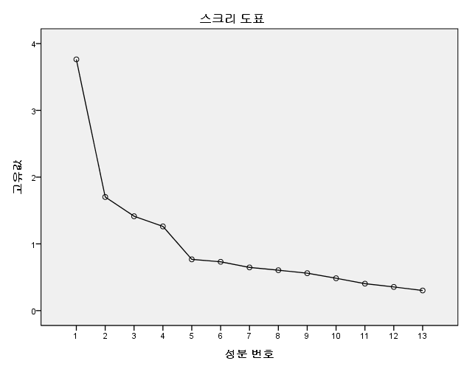
공통성 |  |  | 설명된 총분산 |  |  |  |  |  |  |  |  |  | 회전된 성분행렬a
 | 초기 | 추출 | 성분 | 초기 고유값 |  |  | 추출 제곱합 적재값 |  |  | 회전 제곱합 적재값 |  |  |  | 성분
C_1 | 1.000 | 0.763 |  | 합계 | % 분산 | % 누적 | 합계 | % 분산 | % 누적 | 합계 | % 분산 | % 누적 |  | 1 | 2 | 3 | 4
C_2 | 1.000 | 0.801 | 1 | 3.763 | 28.949 | 28.949 | 3.763 | 28.949 | 28.949 | 2.729 | 20.994 | 20.994 | C_8 | 0.772 | 0.111 | 0.093 | -0.062
C_3 | 1.000 | 0.557 | 2 | 1.702 | 13.096 | 42.045 | 1.702 | 13.096 | 42.045 | 2.104 | 16.185 | 37.179 | C_9 | 0.765 | 0.142 | -0.034 | -0.096
C_4 | 1.000 | 0.777 | 3 | 1.414 | 10.875 | 52.920 | 1.414 | 10.875 | 52.920 | 1.712 | 13.170 | 50.349 | C_7 | 0.739 | 0.133 | 0.013 | -0.071
C_5 | 1.000 | 0.737 | 4 | 1.262 | 9.706 | 62.625 | 1.262 | 9.706 | 62.625 | 1.596 | 12.276 | 62.625 | C_10 | 0.702 | 0.001 | 0.168 | -0.104
C_6 | 1.000 | 0.527 | 5 | 0.768 | 5.907 | 68.533 |  |  |  |  |  |  | C_6 | 0.589 | 0.376 | 0.164 | -0.109
C_7 | 1.000 | 0.569 | 6 | 0.731 | 5.627 | 74.159 |  |  |  |  |  |  | C_4 | 0.099 | 0.873 | -0.054 | -0.040
C_8 | 1.000 | 0.621 | 7 | 0.647 | 4.981 | 79.140 |  |  |  |  |  |  | C_5 | 0.122 | 0.844 | 0.099 | -0.007
C_9 | 1.000 | 0.616 | 8 | 0.606 | 4.659 | 83.799 |  |  |  |  |  |  | C_3 | 0.274 | 0.636 | 0.274 | -0.049
C_10 | 1.000 | 0.532 | 9 | 0.561 | 4.314 | 88.113 |  |  |  |  |  |  | C_2 | 0.158 | 0.121 | 0.870 | -0.069
C_11 | 1.000 | 0.481 | 10 | 0.485 | 3.728 | 91.842 |  |  |  |  |  |  | C_1 | 0.064 | 0.090 | 0.860 | 0.107
C_12 | 1.000 | 0.569 | 11 | 0.404 | 3.109 | 94.951 |  |  |  |  |  |  | C_12 | -0.041 | -0.088 | 0.052 | 0.746
C_13 | 1.000 | 0.592 | 12 | 0.355 | 2.728 | 97.679 |  |  |  |  |  |  | C_13 | -0.119 | 0.042 | -0.197 | 0.733
 |  |  | 13 | 0.302 | 2.321 | 100.000 |  |  |  |  |  |  | C_11 | -0.132 | -0.035 | 0.147 | 0.663

C1 | 신뢰도 통계량
 | Cronbach의 알파 | 항목 수
 | 0.795 | 5

C2 | 신뢰도 통계량
 | Cronbach의 알파 | 항목 수
 | 0.752 | 3

C3 | 신뢰도 통계량
 | Cronbach의 알파 | 항목 수
 | 0.735 | 2

C4 | 신뢰도 통계량
 | Cronbach의 알파 | 항목 수
 | 0.535 | 3

